Chi tiết địa chất
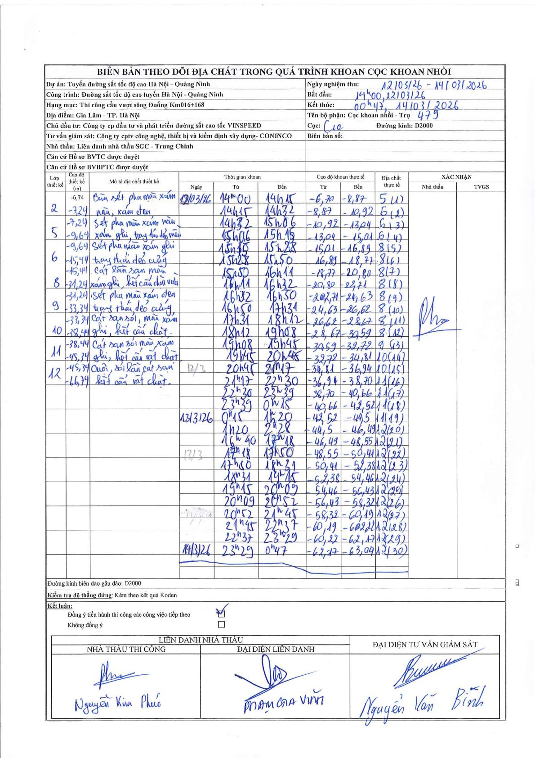
Dự án | Tuyến đường sắt tốc độ cao Hà Nội - Quảng Ninh
Hạng mục | Thi công cầu vượt sông Đuống Km016+168
Tên bộ phận | Cọc khoan nhồi - Trụ 479
Số hiệu cọc | C10
Biên bản số
Đường kính | D2000
Bắt đầu thi công | 14:00 12/03/2026
Kết thúc thi công | 00:47 14/03/2026

Địa chất TT | Đường kính | Mô tả lớp thiết kế | Từ (h) | Đến (h) | Cao độ từ | Cao độ đến | T.Gian (h) | Dài (m) | V (m/h) | Ghi chú
5 | D2000 | Sét pha màu xám nâu xám ghi, trạng thái dẻo mềm | 14:00 12/03/2026 | 14:15 12/03/2026 | -6.74 | -8.87 | 0.25 | 2.13 | 8.52
5 | D2000 | Sét pha màu xám nâu xám ghi, trạng thái dẻo mềm | 14:15 12/03/2026 | 14:32 12/03/2026 | -8.87 | -10.92 | 0.28 | 2.05 | 7.24
6 | D2000 | Sét pha màu xám ghi trạng thái dẻo cứng | 14:32 12/03/2026 | 15:06 12/03/2026 | -10.92 | -13.04 | 0.57 | 2.12 | 3.74
6 | D2000 | Sét pha màu xám ghi trạng thái dẻo cứng | 15:06 12/03/2026 | 15:15 12/03/2026 | -13.04 | -15.01 | 0.15 | 1.97 | 13.13
8 | D2000 | Cát lẫn sạn màu xám ghi, kết cấu chặt vừa | 15:15 12/03/2026 | 15:28 12/03/2026 | -15.01 | -16.89 | 0.22 | 1.88 | 8.68
8 | D2000 | Cát lẫn sạn màu xám ghi, kết cấu chặt vừa | 15:28 12/03/2026 | 15:50 12/03/2026 | -16.89 | -18.77 | 0.37 | 1.88 | 5.13
8 | D2000 | Cát lẫn sạn màu xám ghi, kết cấu chặt vừa | 15:50 12/03/2026 | 16:11 12/03/2026 | -18.77 | -20.8 | 0.35 | 2.03 | 5.8
8 | D2000 | Cát lẫn sạn màu xám ghi, kết cấu chặt vừa | 16:11 12/03/2026 | 16:32 12/03/2026 | -20.8 | -22.71 | 0.35 | 1.91 | 5.46
8 | D2000 | Cát lẫn sạn màu xám ghi, kết cấu chặt vừa | 16:32 12/03/2026 | 16:50 12/03/2026 | -22.71 | -24.63 | 0.3 | 1.92 | 6.4
8 | D2000 | Cát lẫn sạn màu xám ghi, kết cấu chặt vừa | 16:50 12/03/2026 | 17:31 12/03/2026 | -24.63 | -26.62 | 0.68 | 1.99 | 2.91
8 | D2000 | Cát lẫn sạn màu xám ghi, kết cấu chặt vừa | 17:31 12/03/2026 | 18:12 12/03/2026 | -26.62 | -28.67 | 0.68 | 2.05 | 3
8 | D2000 | Cát lẫn sạn màu xám ghi, kết cấu chặt vừa | 18:12 12/03/2026 | 19:08 12/03/2026 | -28.67 | -30.59 | 0.93 | 1.92 | 2.06
9 | D2000 | Sét pha màu xám đen trạng thái dẻo cứng | 19:08 12/03/2026 | 19:45 12/03/2026 | -30.59 | -32.72 | 0.62 | 2.13 | 3.45
10 | D2000 | Cát sạn sỏi, màu xám ghi, kết cấu chặt | 19:45 12/03/2026 | 20:45 12/03/2026 | -32.72 | -34.81 | 1 | 2.09 | 2.09
10 | D2000 | Cát sạn sỏi, màu xám ghi, kết cấu chặt | 20:45 12/03/2026 | 21:17 12/03/2026 | -34.81 | -36.94 | 0.53 | 2.13 | 3.99
11 | D2000 | Cát sạn sỏi màu xám ghi, kết cấu rất chặt | 21:17 12/03/2026 | 22:30 12/03/2026 | -36.94 | -38.7 | 1.22 | 1.76 | 1.45
11 | D2000 | Cát sạn sỏi màu xám ghi, kết cấu rất chặt | 22:30 12/03/2026 | 23:39 12/03/2026 | -38.7 | -40.66 | 1.15 | 1.96 | 1.7
11 | D2000 | Cát sạn sỏi màu xám ghi, kết cấu rất chặt | 23:39 12/03/2026 | 00:15 13/03/2026 | -40.66 | -42.52 | 0.6 | 1.86 | 3.1
11 | D2000 | Cát sạn sỏi màu xám ghi, kết cấu rất chặt | 00:15 13/03/2026 | 01:20 13/03/2026 | -42.52 | -44.5 | 1.08 | 1.98 | 1.83
12 | D2000 | Cuội, sỏi lẫn cát sạn kết cấu rất chặt | 01:20 13/03/2026 | 02:28 13/03/2026 | -44.5 | -46.49 | 1.13 | 1.99 | 1.76
12 | D2000 | Cuội, sỏi lẫn cát sạn kết cấu rất chặt | 16:40 13/03/2026 | 17:18 13/03/2026 | -46.49 | -48.55 | 0.63 | 2.06 | 3.25
12 | D2000 | Cuội, sỏi lẫn cát sạn kết cấu rất chặt | 17:18 13/03/2026 | 17:50 13/03/2026 | -48.55 | -50.41 | 0.53 | 1.86 | 3.49
12 | D2000 | Cuội, sỏi lẫn cát sạn kết cấu rất chặt | 17:50 13/03/2026 | 18:31 13/03/2026 | -50.41 | -52.38 | 0.68 | 1.97 | 2.88
12 | D2000 | Cuội, sỏi lẫn cát sạn kết cấu rất chặt | 18:31 13/03/2026 | 19:15 13/03/2026 | -52.38 | -54.46 | 0.73 | 2.08 | 2.84
12 | D2000 | Cuội, sỏi lẫn cát sạn kết cấu rất chặt | 19:15 13/03/2026 | 20:09 13/03/2026 | -54.46 | -56.43 | 0.9 | 1.97 | 2.19
12 | D2000 | Cuội, sỏi lẫn cát sạn kết cấu rất chặt | 20:09 13/03/2026 | 20:52 13/03/2026 | -56.43 | -58.32 | 0.72 | 1.89 | 2.64
12 | D2000 | Cuội, sỏi lẫn cát sạn kết cấu rất chặt | 20:52 13/03/2026 | 21:45 13/03/2026 | -58.32 | -60.19 | 0.88 | 1.87 | 2.12
12 | D2000 | Cuội, sỏi lẫn cát sạn kết cấu rất chặt | 21:45 13/03/2026 | 22:37 13/03/2026 | -60.19 | -61.22 | 0.87 | 1.03 | 1.19
12 | D2000 | Cuội, sỏi lẫn cát sạn kết cấu rất chặt | 22:37 13/03/2026 | 23:29 13/03/2026 | -61.22 | -62.17 | 0.87 | 0.95 | 1.1
12 | D2000 | Cuội, sỏi lẫn cát sạn kết cấu rất chặt | 23:29 13/03/2026 | 00:47 14/03/2026 | -62.17 | -63.04 | 1.3 | 0.87 | 0.67

ẢNH BIÊN BẢN GỐC

